Graph 1
Graphique 1 : état de conservation des espèces et habitats remarquables sélectionnés pour l'écosystème forestier sur la période 2013-2018

 | Forêts [289] | Prairies, landes et fourrés [347] | Ecosystèmes humides et aquatiques [422] | Ecosytèmes littoraux [100] | Ecosystèmes marins [64]
Défavorable mauvais en déclin | 12 | 17 | 23 | 19 | 13
Défavorable mauvais stable ou inconnu | 9 | 8 | 14 | 21 | 16
Défavorable mauvais en amélioration | 0 | 1 | 1 | 0 | 0
Défavorable inadéquat en déclin | 5 | 9 | 12 | 10 | 6
Défavorable inadéquat stable ou inconnu | 26 | 24 | 27 | 26 | 13
Défavorable inadéquat en amélioration | 5 | 3 | 2 | 2 | 2
Favorable | 31 | 30 | 15 | 16 | 6
Inconnu | 11 | 7 | 6 | 6 | 45
Note : analyse faite à partir de 289 évaluations (espèces et habitats) portant sur l'écosystème forestier.
Source : UMS PatriNat (AFB-CNRS-MNHN), 3e rapportage DHFF, 2019. Traitements : UMS PatriNat ; SDES

Graph 2
Graphique 2 : stock de carbone dans la biomasse ligneuse, en 2022
En %
1291776756.5 | Stock carbone
9447800.3712 | Peuplier cultivé
962217120.7 | Feuillus hors peuplier cultivé
320111835.4 | Résineux
Champ : France métropolitaine.
Source : compte de la forêt, 2024

Graph 3
Graphique 3 : surface de forêt par type d’aire protégée sous statut de protection réglementaire, en 2024

Emprise / Territoire | Zones cœurs des parcs nationaux | Arrêtés de protection (biotope, géotope, d'habitats naturels) | Réserves naturelles (nationales, régionales et de Corse) | Réserves biologiques (intégrales et dirigées) | Réserves nationales de chasse et de faune sauvage
France métropolitaine | 162,231 | 106,018 | 93,170 | 42,377 | 16,094

Champ : France métropolitaine.
Sources : BD Forêt V2, IGN, 2023 ; Base des espaces protégés, INPN, PatriNat 2024

Graph 4
Emprise / Territoire | Réserves biologiques dirigées | Réserves biologiques intégrales | Réserves biologiques (sans double compte)
France métropolitaine | 25,436.7 | 23,083.5 | 48,520.2
Outre-mer | 6,621.9 | 81,312.3 | 87,934.2

Graphique 4 : surface des réserves biologiques intégrales et dirigées en France, en 2024

Champ : France
Source : Patrinat, INPN, 2023

Carte 1
Taux de boisement par département en France métropolitaine, en 2023
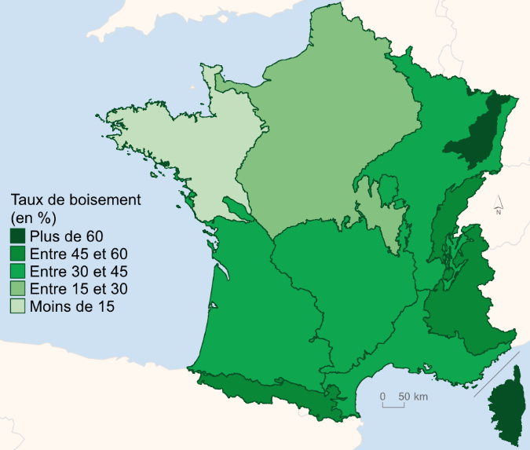

Note : l’année moyenne 2017 correspond aux campagnes d’inventaires de 2015 à 2019. Champ : toute la forêt. Source : IGN, inventaire forestier national, 2023. Traitements : SDES, 2024

Carte 2
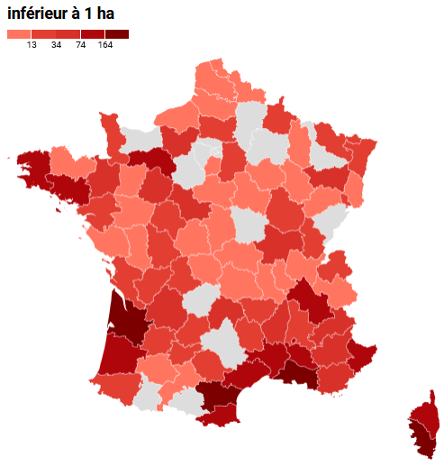
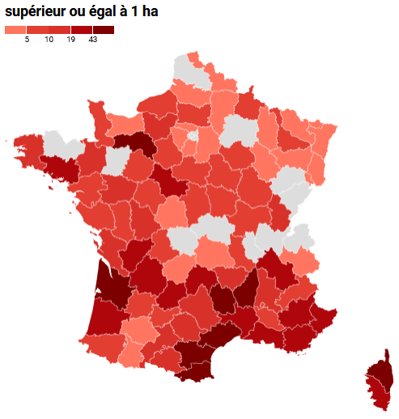
Nombre de feux de forêt et de végétation, par département, en 2023
 | CD_dep | LB_dep | Nombre feux forêt >= 1 ha (Nb) | CD_dep | LB_dep | Nombre feux forêt < 1 ha (Nb)
 | 1 | Ain | 5 | 1 | Ain | 2
 | 2 | Aisne | 2 | 3 | Allier | 1
 | 4 | Alpes-de-Haute-Provence | 20 | 4 | Alpes-de-Haute-Provence | 52
 | 5 | Hautes-Alpes | 7 | 5 | Hautes-Alpes | 36
 | 6 | Alpes-Maritimes | 20 | 6 | Alpes-Maritimes | 100
 | 7 | Ardèche | 58 | 7 | Ardèche | 48
 | 8 | Ardennes | 6 | 8 | Ardennes | 26
 | 9 | Ariège | 10 | 10 | Aube | 1
 | 10 | Aube | 5 | 11 | Aude | 165
 | 11 | Aude | 46 | 13 | Bouches-du-Rhône | 398
 | 12 | Aveyron | 17 | 15 | Cantal | 34
 | 13 | Bouches-du-Rhône | 30 | 16 | Charente | 28
 | 14 | Calvados | 1 | 17 | Charente-Maritime | 22
 | 15 | Cantal | 21 | 18 | Cher | 11
 | 16 | Charente | 25 | 21 | Côte-d'Or | 23
Source : BDIFF (https://bdiff.agriculture.gouv.fr/incendies?sort=i.annee&direction=asc&page=232#tab) | 17 | Charente-Maritime | 12 | 22 | Côtes d'Armor | 1
POSSIBILITE : AJOUTER POUR CHAQUE CHOROPLETHE LE NOMBRE DE FEUX <1 HA/ >=1 HA | 18 | Cher | 8 | 23 | Creuse | 3
 | 19 | Corrèze | 3 | 24 | Dordogne | 42
 | 21 | Côte-d'Or | 9 | 26 | Drôme | 18
 | 24 | Dordogne | 37 | 27 | Eure | 39
 | 26 | Drôme | 11 | 29 | Finistère | 121
 | 27 | Eure | 16 | 30 | Gard | 92
 | 28 | Eure-et-Loir | 8 | 31 | Haute-Garonne | 5
 | 29 | Finistère | 16 | 32 | Gers | 5
 | 30 | Gard | 22 | 33 | Gironde | 173
 | 31 | Haute-Garonne | 13 | 34 | Hérault | 74
 | 32 | Gers | 1 | 35 | Ille-et-Vilaine | 36
 | 33 | Gironde | 72 | 36 | Indre | 6
 | 34 | Hérault | 43 | 37 | Indre-et-Loire | 14
 | 35 | Ille-et-Vilaine | 11 | 38 | Isère | 116
 | 36 | Indre | 3 | 39 | Jura | 22
 | 37 | Indre-et-Loire | 7 | 40 | Landes | 92
 | 38 | Isère | 21 | 41 | Loir-et-Cher | 43
 | 39 | Jura | 11 | 42 | Loire | 1
 | 40 | Landes | 36 | 43 | Haute-Loire | 27
 | 41 | Loir-et-Cher | 20 | 44 | Loire-Atlantique | 17
 | 42 | Loire | 8 | 45 | Loiret | 6
 | 43 | Haute-Loire | 14 | 46 | Lot | 25
 | 44 | Loire-Atlantique | 8 | 47 | Lot-et-Garonne | 21
 | 45 | Loiret | 8 | 48 | Lozère | 18
 | 46 | Lot | 30 | 49 | Maine-et-Loire | 10
 | 47 | Lot-et-Garonne | 7 | 50 | Manche | 24
 | 48 | Lozère | 49 | 52 | Haute-Marne | 4
 | 49 | Maine-et-Loire | 17 | 53 | Mayenne | 6
 | 50 | Manche | 6 | 55 | Meuse | 4
 | 52 | Haute-Marne | 4 | 56 | Morbihan | 97
 | 54 | Meurthe-et-Moselle | 6 | 57 | Moselle | 14
 | 55 | Meuse | 1 | 59 | Nord | 8
 | 56 | Morbihan | 25 | 60 | Oise | 21
 | 57 | Moselle | 4 | 61 | Orne | 119
 | 58 | Nièvre | 9 | 62 | Pas-de-Calais | 1
 | 59 | Nord | 1 | 63 | Puy-de-Dôme | 3
 | 60 | Oise | 9 | 64 | Pyrénées-Atlantiques | 16
 | 61 | Orne | 83 | 66 | Pyrénées-Orientales | 81
 | 63 | Puy-de-Dôme | 1 | 67 | Bas-Rhin | 27
 | 64 | Pyrénées-Atlantiques | 7 | 68 | Haut-Rhin | 2
 | 65 | Hautes-Pyrénées | 2 | 69 | Rhône | 1
 | 66 | Pyrénées-Orientales | 51 | 70 | Haute-Saône | 4
 | 67 | Bas-Rhin | 1 | 71 | Saône-et-Loire | 39
 | 68 | Haut-Rhin | 4 | 72 | Sarthe | 53
 | 71 | Saône-et-Loire | 6 | 73 | Savoie | 1
 | 72 | Sarthe | 9 | 74 | Haute-Savoie | 14
 | 73 | Savoie | 2 | 76 | Seine-Maritime | 5
 | 76 | Seine-Maritime | 7 | 77 | Seine-et-Marne | 32
 | 77 | Seine-et-Marne | 3 | 79 | Deux-Sèvres | 5
 | 78 | Yvelines | 1 | 80 | Somme | 4
 | 79 | Deux-Sèvres | 5 | 81 | Tarn | 24
 | 80 | Somme | 1 | 82 | Tarn-et-Garonne | 15
 | 81 | Tarn | 10 | 83 | Var | 60
 | 82 | Tarn-et-Garonne | 6 | 84 | Vaucluse | 74
 | 83 | Var | 19 | 85 | Vendée | 8
 | 84 | Vaucluse | 5 | 86 | Vienne | 16
 | 85 | Vendée | 5 | 87 | Haute-Vienne | 15
 | 86 | Vienne | 11 | 88 | Vosges | 62
 | 87 | Haute-Vienne | 5 | 89 | Yonne | 11
 | 88 | Vosges | 3 | 90 | Territoire-de-Belfort | 13
 | 89 | Yonne | 5 | 91 | Essonne | 9
 | 90 | Territoire-de-Belfort | 2 | 2A | Corse-du-Sud | 164
 | 91 | Essonne | 1 | 2B | Haute-Corse | 137
 | 95 | Val-D'Oise | 1
 | 2A | Corse-du-Sud | 20
 | 2B | Haute-Corse | 76

